信用交易
融资融券市场交易数据统计(2026-07-22)

标的证券 | 融资融券余额（亿元） | 融资余额（亿元） | 融券余额（亿元） | 融资买入额（亿元） | 融资融券规模变化（亿元） | 融资余额增幅(‰) | 融券余额增幅(%)
统计数据 | 27,197.75 | 26,902.68 | 211.49 | 2,463.06 | 14.93 | 0.28 | 3.66
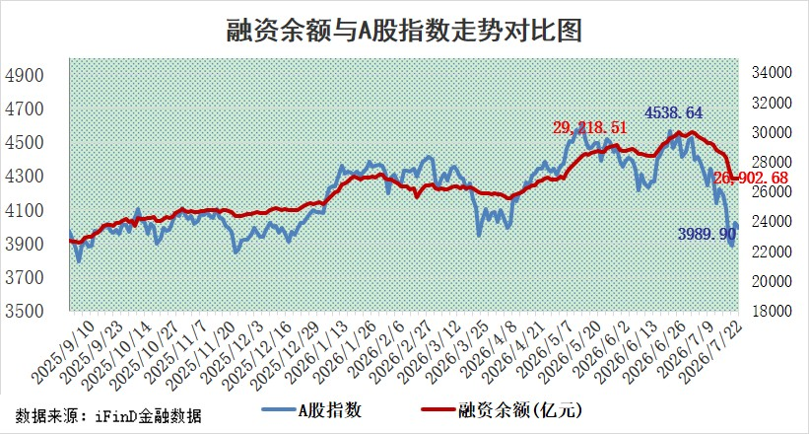

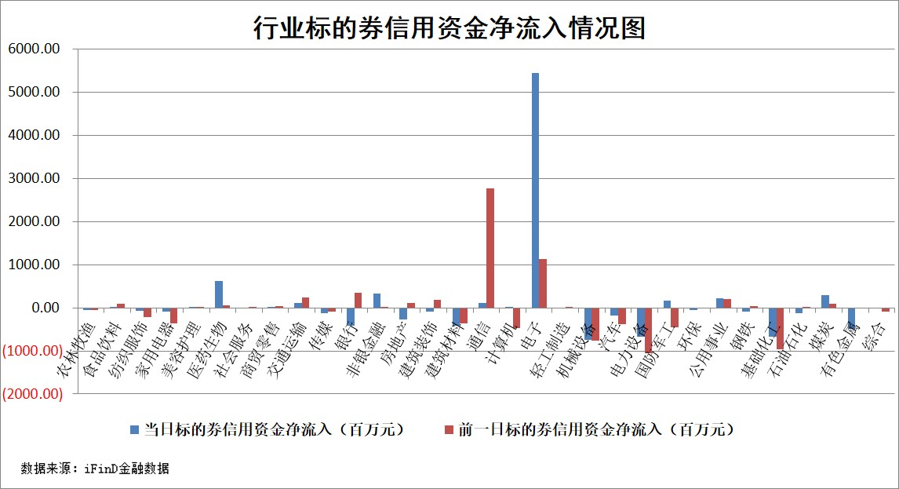

标的基金代码 | 标的基金简称 | 融资余额/市值(%) | 融资余额增幅(%) | 融资买入额/成交金额(%) | （融资余额净增额-融券余额净增额）/市值(‱) | 融券余额降幅(%) | ABS[（融资余额净增额-融券余额净增额）/市值净增额-1](%)
159902 | 华夏中小板ETF | 0.00 | 0.00 | 0.00 | 0.00 | 0.00 | 100.00
159915 | 易方达创业板ETF | 2.08 | -12.54 | 174248.34 | -29.70 | 5.99 | 95.07
159919 | 嘉实沪深300ETF | 2.64 | -0.57 | 2.07 | -1.08 | 8.84 | 98.47
159920 | 华夏恒生ETF | 26.57 | 0.19 | 4.25 | 5.15 | 1.21 | 104.21
159922 | 嘉实中证500ETF | 1.06 | -2.82 | 2.12 | -13.17 | -13.98 | 97.71
159925 | 南方沪深300ETF | 0.18 | -19.38 | 0.55 | -4.00 | 9.83 | 98.37
159928 | 消费ETF | 2.75 | -3.73 | 4.93 | -10.72 | -0.52 | 118.03
159934 | 易方达黄金ETF | 10.03 | -0.43 | 6.02 | -4.37 | 0.00 | 103.31
159939 | 全指信息技术ETF | 0.45 | -42.92 | 58.23 | -33.62 | -1.21 | 83.71
159940 | 全指金融地产ETF | 0.18 | -40.10 | 0.01 | -12.20 | 0.00 | 118.33
159995 | 半导体芯片ETF | 2.53 | -2.08 | 57.31 | -5.10 | 4.20 | 95.69
159997 | 天弘中证电子ETF | 1.05 | -2.97 | 2.64 | -3.17 | 1.89 | 98.75
159998 | 天弘中证计算机主题ETF | 0.97 | 9.58 | 0.16 | 8.46 | 0.00 | 50.66
510050 | 华夏上证50ETF | 6.46 | -0.13 | 45.59 | -3.13 | -4.57 | 114.57
510180 | 华安上证180ETF | 0.46 | -2.70 | 2.34 | -1.28 | -0.30 | 110.71
510880 | 华泰柏瑞红利ETF | 0.73 | 6.11 | 34.30 | 4.13 | -9.01 | 94.49
510900 | 易方达恒生H股ETF | 47.46 | 0.32 | 1.36 | 14.95 | 0.00 | 108.82
511010 | 5年期国债ETF | 0.75 | -7.81 | 0.21 | -6.39 | 0.00 | 107.34
511380 | 可转债及可交换债券ETF | 1.42 | -0.30 | 58.87 | -2.79 | -7.05 | 96.26
512000 | 全指证券ETF | 6.12 | 0.32 | 38.61 | 1.89 | -12.32 | 104.53
512010 | 沪深300医药卫生ETF | 2.93 | -2.09 | 25.05 | -6.33 | -1.21 | 61.40
512070 | 沪深300非银ETF | 3.43 | 0.54 | 1549.37 | 1.80 | -76.42 | 98.53
512400 | 南方中证申万有色金属ETF | 1.71 | 4.08 | 2.39 | 6.13 | -8.03 | 98.49
512580 | 广发中证环保产业ETF | 0.43 | -8.11 | 0.03 | -3.78 | 0.00 | 80.28
512660 | 国泰中证军工ETF | 4.39 | 8.60 | 10.93 | 29.78 | -15.50 | 110.98
512800 | 华宝中证银行ETF | 2.49 | -5.99 | 5.54 | -16.09 | -2.19 | 163.50
512980 | 广发中证传媒ETF | 3.09 | 5.26 | 412.80 | 15.80 | 2.62 | 108.31
515030 | 华夏中证新能源汽车ETF | 1.22 | 5.91 | 0.19 | 6.40 | -0.97 | 102.01
515050 | 华夏中证5G通信主题ETF | 2.03 | -5.03 | 24.59 | -10.03 | 3.75 | 98.54
515070 | 华夏中证人工智能ETF | 0.82 | -5.21 | 1.83 | -4.53 | 0.00 | 98.18
标的股票比较指标 |  | 融资余额/流通A股市值(%) | 融资余额增幅(%) | 融资买入额/成交金额(%) | （融资余额净增额-融券余额净增额）/流通A股市值(‱) | 融券余额降幅(%) | ABS[（融资余额净增额-融券余额净增额）/流通A股市值净增额-1](%)
前十名标的个股 |  | 德邦股份 | 金牛化工 | 联测科技 | 裕太微 | 英搏尔 | 麦迪科技
 |  | 福建水泥 | 宇通客车 | 大亚圣象 | 万邦医药 | 中兰环保 | 正丹股份
 |  | 信凯科技 | 通富微电 | 亚厦股份 | 通富微电 | 共同药业 | 恒勃股份
 |  | 安联锐视 | 万邦医药 | 振德医疗 | 航天发展 | 天威视讯 | 中电港
 |  | 锴威特 | 裕太微 | 和林微纳 | 金牛化工 | 中洲特材 | 森鹰窗业
 |  | 华纺股份 | 兖矿能源 | 天玛智控 | 鑫宏业 | 江苏北人 | 康力源
 |  | 蕾奥规划 | 华银电力 | 兰剑智能 | 兴森科技 | 兰卫医学 | 美硕科技
 |  | 星云股份 | 中富电路 | 天原股份 | 剑桥科技 | 国力电子 | 景嘉微
 |  | 技源集团 | 鸿路钢构 | 同方股份 | 联测科技 | 浙江华远 | 回盛生物
 |  | 天马科技 | 锐捷网络 | 禾迈股份 | 纳芯微 | 泽宇智能 | 德尔未来
后十名标的个股 |  | 天际股份 | 海大集团 | 超卓航科 | 安联锐视 | 兆讯传媒 | 联创电子
 |  | 卓然股份 | 精测电子 | 天智航 | 南玻A | 海航控股 | 力聚热能
 |  | 荣科科技 | 中重科技 | 天际股份 | 智明达 | 深高速 | 华宏科技
 |  | 荃银高科 | 皖仪科技 | 卓然股份 | 安博通 | 复旦张江 | 江天化学
 |  | 南新制药 | 正帆科技 | 荣科科技 | 祥鑫科技 | 和胜股份 | 亚玛顿
 |  | 元道通信 | 风语筑 | 荃银高科 | 正帆科技 | 智迪科技 | 方正科技
 |  | 海利生物 | 安联锐视 | 南新制药 | 探路者 | 积成电子 | 线上线下
 |  | 威领股份 | 昊华能源 | 元道通信 | 激智科技 | 盛屯矿业 | 盟科药业
 |  | 闻泰科技 | 南玻A | 海利生物 | 中远通 | 蒙草生态 | 众鑫股份
 |  | 华夏幸福 | 中科飞测 | 威领股份 | 肯特催化 | 龙源电力 | 海科新源
说明：1.以上普通交易数据和信用交易数据皆以交易日收盘后数据为基准；2.上述标的证券总数据只计算标的证券市场总数据，不包括从标的证券中调出去标的证券数据，所以与交易所公布的总值略有不同； 3.上述行业采用申万一级行业分类；4.以上标的基金和标的个股中比较的6个指标值中：前5个（从左至右）为正向指标，值越大排名越靠前；第6个为逆向指标，值越小，排名越靠前；5.第6个指标中ABS[]表示求绝对值，其主要用于考量信用资金相对净流入对股价相对净变化的贡献程度；6.数据来源：wind，交易所。

 |  | 1
 |  | 2
 |  | 3
 |  | 4
 |  | 5
 |  | 6
 |  | 7
 |  | 8
 |  | 9
 |  | 10

